상품제안서
-(USB)/미니선풍기 휴대용선풍기 핸디선풍기 손선풍기 //-배터리 바로사용가능~!! | 상품코드: F25573

 |  |  |  |  |  |  | 02-412-0044 | www.easy1.co.kr
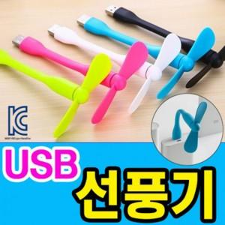

【상세/제작정보】 | 인쇄문의

【인쇄/포장옵션】 | 실크 / 포장불가능

【공급단가】 | 수량 | 300~ | 500~ | 1,000~ | 3,000~ | 5,000~
*VAT별도 | 단가 | 1,050원 | 1,010원 | 970원 | 930원 | 910원

【상품 URL】 | https://dev.easy1.co.kr:443/src/goods_detail.php?gdno=25573

